A-DAPT Blueprint
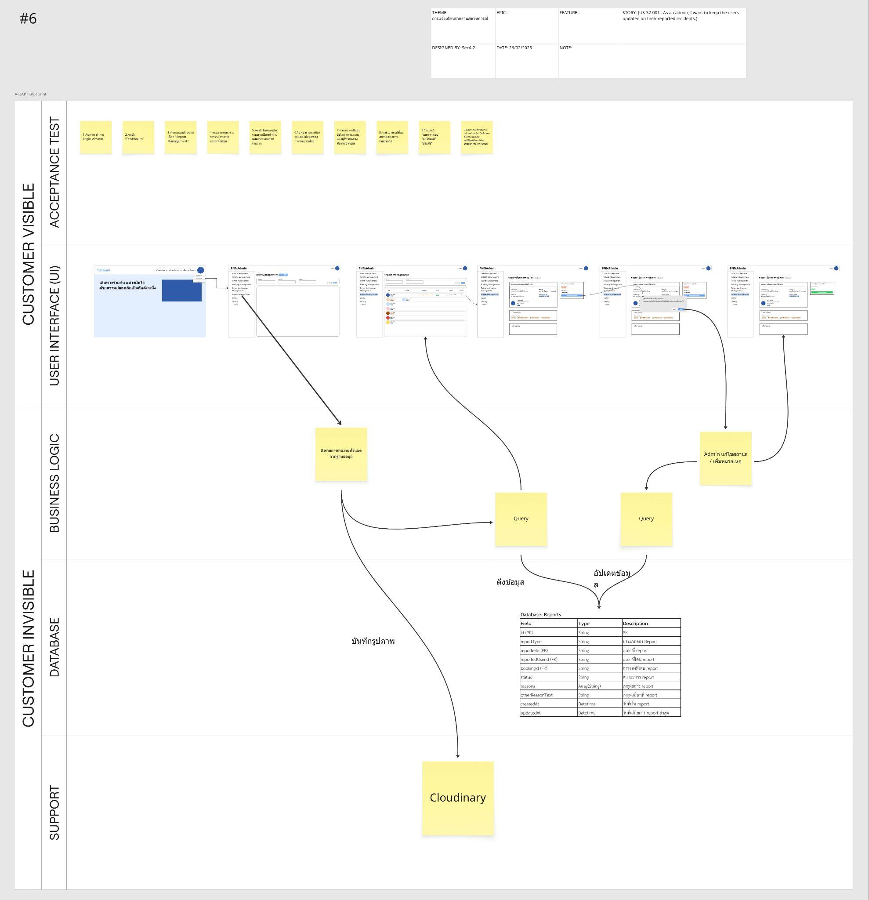
ภาพที่ 1 A-DAPT Blueprint (PBI 6)

ลิงค์ภาพที่1: A-DAPT Blueprint 6

